Sheet1
序号 | 所属模块 | 问题描述 | 截图 | 类型 | 修复日期 | 修复完成 | 修复人
60 | 人员档案管理 | Chrmo1280宽度下界面信息显示不全 |  | 调整 | 2016.12.4 | 已完成 | 翁楚钦
61 | 医生接诊 | Chrmo1280宽度下界面信息显示不全 |  | 调整 | 2016.12.4 | 已完成 | 翁楚钦
62 | 诊断收费 | Chrmo1280宽度下界面信息显示不全 |  | 调整 | 2016.12.4 | 已完成
63 | 护士站治疗 | Chrmo、火狐1280宽度下身份证号码显示不全 |  | 调整 | 身份证号显示不全 | 已完成 | 周金明
64 | 问诊取药 | Chrmo1280宽度下姓名、性别显示不全 |  | 调整 |  | 已完成 | 翁楚钦
111 | 医生接诊 | “电子处方”、“医嘱”界面未横向填充满整个屏幕 |  | 调整 | 2016.12.4 | 已完成 | 翁楚钦
118 |  | 疾控标签无法修改，需预置系统参数 | 疾病监控标签：（1）发热（2）肝炎（3）结核（4）水痘（5）肿瘤 | BUG |  | 未完成
119 | 挂号管理 | 含治疗单的问诊人缴费后，重新挂号时若治疗单未处理需从未处理治疗单列表内移除 | 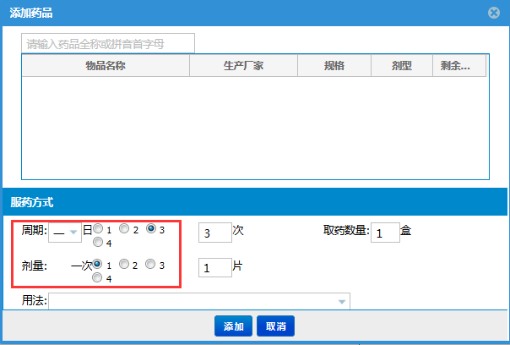 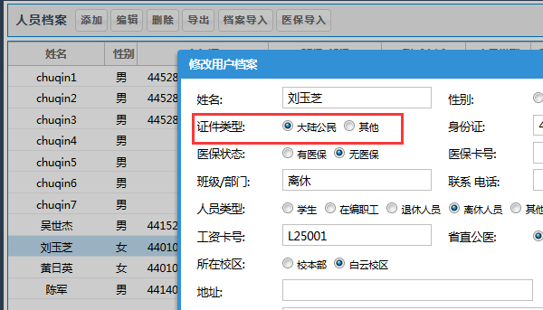 | BUG |  | 已完成 | 翁楚钦
120 | 护士站治疗 | “处理中”的治疗单护士不用保存，默认显示首次处理护士 | 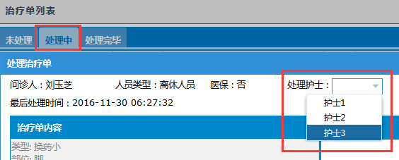 | BUG | 2016.12.4 | 已完成 | 翁楚钦
121 | 问诊挂号 | 费用合计显示错误 |  | BUG | 费用显示统一 | 已完成 | 丘默悦
122 | 人员档案管理 | 新生导入时（新的身份证号）默认有医保 | 医保卡号全部设为0 | 新功能 |  | 未完成 | 梅阳
123 |  | 所在校区新增 | 校区列表:校本部、白云校区、西校区、北校区 | 调整 |  | 未完成 | 翁楚钦
124 |  | 增加社保卡号字段 |  | 新功能 |  | 未完成
125 | 物品管理 | 库房新增锁定为当前校区 |  | 调整 |  | 未完成
126 |  | 物品导入时丸剂报错、有效期未显示 |  | BUG |  | 未完成 | 梅阳
127 | 医生接诊 | 人员档案处显示使用次数最多的药品 |  | 新功能 |  | 未完成
128 |  | 药品添加时搜索注射剂出现问题 |  | BUG |  | 已完成 | 丘默悦
129 |  | 诊断流水号调整 | 年份+序号 | 调整 |  | 未完成 | 翁楚钦
130 |  | 诊断打印单据期限调整 | 诊断期限日期间间隔符号由“-”改为“至” | 调整 |  | 未完成 | 梅阳
131 |  | 换药单、注射单、处方单 | 开具时间改为“年月日时分”。名称不要叫开具日期，而是开具时间。 | 调整 |  | 未完成 | 梅阳
132 | 问诊收费 | 费用明细窗口高度增加 | 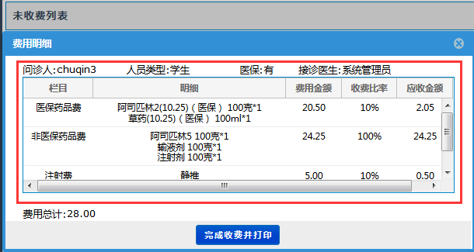 | 调整 | 2016.12.4 | 已完成 | 翁楚钦
133 | 盘库管理 | 生成新的盘库作业后自动刷新 |  | 调整 | 待验证 | 已完成 | 丘默悦
134 |  | 处理盘库差异 | 添加数量修订原因 | 新功能 |  | 已完成 | 丘默悦
135 |  |  | radio点击后清除输入框 | BUG | 2016.12.4 | 已完成 | 丘默悦
136 | 医疗系统 | 登录后显示警示语 |  | 新功能 |  | 未完成
137 | 待取药列表 | 删除人员数据与物品数据后出错 | 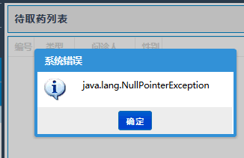 | BUG |  | 未完成
138 | 挂号管理 | 删除人员数据与物品数据后出错 |  | BUG |  | 未完成
139 | 医生接诊 | 删除人员数据与物品数据后出错 | 问诊人信息显示空白，点击“完成诊断并打印”按钮无法提交 | BUG |  | 未完成
140 | 护士站治疗 | 删除人员数据与物品数据后出错 |  | BUG |  | 未完成
141 | 医疗系统 | 点击按钮选框周围出现黑色框 |  | 新功能 |  | 未完成
142 | 医生接诊 | 疾控标签按照数量倒序排列 |  | 新功能 |  | 未完成
143 | 挂号管理 | 重新挂号文本框应拉伸至提示框相同宽度 | 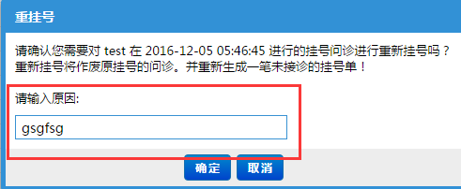 | 调整 |  | 未完成
144 | 医生接诊 | 电子处方内药品用法预制数据 | （1）口服（2）外涂患处（3）眼用（4）肛用（5）外塞阴道（6）输液（7）肌注（8）静脉推注（9）舌下含服 |  |  | 未完成
145 | 物品管理 | 库房预制数据 | 各校区药房列表（1）校本部药房、药库（2）白云校区药房、药库（3）北校区药房（4）西校区药房 |  |  | 未完成
146 | 医生接诊 | 休假天数天数限制 | 最多3天 |  |  | 已完成
147 | 人员档案管理 | 人员类型收费 | （1）参保学生--10%收费比例（2）校内统筹在职--10%收费比例（3）校内统筹退休人员--5%收费比例（4）离休人员--0%收费比例（5）聘用外教--10%（6）其他--100% |  |  | 未完成

